Sheet1
上海源强国际贸易有限公司
 |  | 合同18SPX30生产细节
**交货期：2018年6月30号之前，不得推迟
一：货号，颜色，数量，配码
CRATI-1,3216双/67箱，条形码：7453089543570
 | 35 36 37 38 39 40
NEGRO | 1 2 3 3 2 1 |  |  |  | 黑色
ROJO | 1 2 3 3 2 1 |  |  |  | 红色
NAVY | 1 2 3 3 2 1 |  |  |  | 海军蓝
ROSADO | 1 2 3 3 2 1=48双 |  |  |  | 粉色

CRATI-2,3216双/67箱，条形码：7453089543587
 | 35 36 37 38 39 40
DORADO | 1 2 3 3 2 1 |  |  |  | 金色
PLATEADO | 1 2 3 3 2 1 |  |  |  | 银色
ROSE GOLD | 1 2 3 3 2 1 |  |  |  | 玫瑰金色
NEGRO | 1 2 3 3 2 1=48双 |  |  |  | 黑色

CRATI-3,2412双/67箱，条形码：7453089543594
 | 35 36 37 38 39 40
DORADO | 1 2 3 3 2 1 |  |  |  | 金色
PLATEADO | 1 2 3 3 2 1 |  |  |  | 银色
NEGRO | 1 2 3 3 2 1=36双 |  |  |  | 黑色

CRATI-4,3216双/67箱，条形码：7453089543600
 | 35 36 37 38 39 40
NEGRO | 1 2 3 3 2 1 |  |  |  | 黑色
BLANCO | 1 2 3 3 2 1 |  |  |  | 白色
CAFE | 1 2 3 3 2 1 |  |  |  | 棕色
ROSADO | 1 2 3 3 2 1=48双 |  |  |  | 粉色

CRATI-5,3216双/67箱，条形码：7453089543617
 | 35 36 37 38 39 40
DORADO | 1 2 3 3 2 1 |  |  |  | 金色
PLATEADO | 1 2 3 3 2 1 |  |  |  | 银色
ROSE GOLD | 1 2 3 3 2 1 |  |  |  | 玫瑰金色
NEGRO | 1 2 3 3 2 1=48双 |  |  |  | 黑色

 |  |  | 合计: | 15276/335箱

二：包装细节：
1：成分标签，成分标

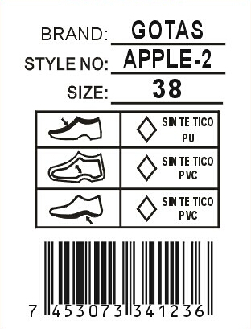
 |  | 商标LIP LOVER |  | 白底黑字不干胶3*4CM贴
 |  | 款号 |  | 于每对鞋子的右脚大底处。
 |  | 尺码 |  | 注意起粘力要好不能脱落！！！

 |  |  |  | 帮面和中底材质根据实际订单操作
 |  |  |  | 请排版给我司确认！
 |  | 条形码



2：内包装:每双鞋子都需塞纸团，（密鞋款需加撑筷），每双鞋子需用白色拷贝纸S型包装，每个内盒盒盖需贴防霉片
我司QC会根据实际鞋子更改不同的包装方法，务必按照我司QC的要求执行！

3：内盒
内盒为连体盒，内盒需要加膜，并且商标改为订单商标。盒子短边右下角做以下贴标，设计（8*5cm）
规格按照贵厂实际规格

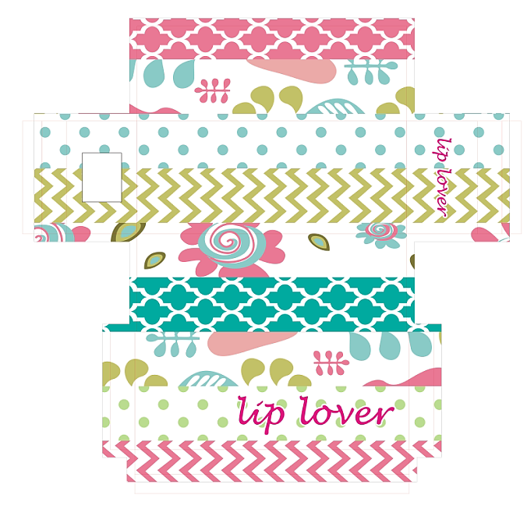
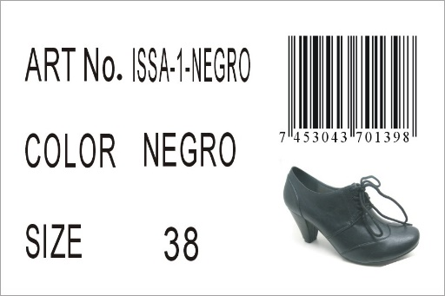

 |  |  |  |  | 右上而下分别对应;货号，颜色，尺码
 |  |  |  |  | 鞋图按实际为准！

4：吊牌
吊牌挂于鞋子右脚第一个鞋眼，吊牌设计如下，双面覆膜且内容一样
吊牌背面做3X1.8cm的条形码
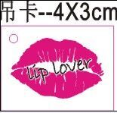
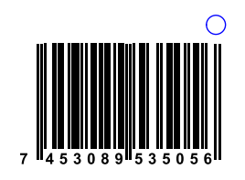

 |  |  |  |  |  |  |  | 条码按实际内容变更

三：材质和款式要求
面料 |  | 内里材料 | 中底/中底作法 |  | 大底（大底需加尺码） |  | 商标
1.亿利特-Y337 黑色15# 粉色18# 蓝色20# 红色12# 2.佳源-J2393：黑色1#银色16#金色15#玫瑰金色14# 3.M1225：黑色11# 银色12# 金色14# 4.黄金皮革-9271：黑色11# 白色9#，粉色8#棕色2# 5.新发-6105：黑色1# 银色12#，金色10#，玫瑰金9# |  | 配面色 | 配面色车线一圈 |  | 牛净色大底 |  | 中底商标+号码方向同此图，尺寸为：5.5*1.4CM(含尺码）

所有的大货材料，饰扣都必须由我司QC签名确认，如没有确认就生产所造成的一切后果由工厂负责！！！

四：外箱设计
1：外箱要求：36/48双混色混码装一外箱，用透明印客户商标封箱胶纸“工”字型封箱，用#字型打包带。外箱不要打钉！
2.外箱印刷唛头：（所有包装不得出现中文字眼，外箱字体颜色为紫色！（紫色为潘通色卡号为：19-3638 TPX)）双面印刷

 |  |  |  |  | STYLE NO.: | （印客户货号） |  | 实际鞋图
 |  |  | 商标字体应是货号字体 |  | SIZE ASST: | 35 36 37 38 39 40
 |  |  | 的五倍 |  | (印颜色) | (印配码)
 |  |  |  |  |  |  |  | 此处要贴颜色标
STYLE NO.: | （印客户货号） |  |  |  | Q'TY: 36PRS/CTN |  |  | 按照颜色变化
CTN.NO: | （填流水号） |  |  |  | N.W.: | KGS |  | 直径5CM
BARCODE: | （贴白底黑字条形码不干胶） |  |  |  | G.W.: | KGS
 | 规格：10*4CM(务必扫描得出来！！！） |  |  |  | MEAS.: | CM

五：销售样要求和货期要求
1：销售样：速打齐款齐色37#各1双（需贴材质标）正确样品一套寄到国外,请在大货材料确认ok后一周内完成,谢谢!
如果销售样在出货10天前还没有收到，客户将会扣除2%的货款，请知悉！

2： 拖延一个船期客户将扣款5%，拖延两个船期客户将扣款7%，拖延三个船期将由客户定夺扣款10%或取消订单！

3：大货生产时，请提供每款每色:37码两双船头样。客人验货员发货前一个星期来验货，
装柜时，请拍装柜图片给我司（空箱，装一半，快装完，装完，封门，车牌号，封条号，集装箱号都要有）

六：款式图片
1.所有帮面材料必须硬挺！
2.所有帮面拉帮需平顺，要贴楦，
3.所有大底必须平整，不能凹凸不平！
4.大货必须注意拉力问题！
5.所有松紧带必须配面色！
6.所有白色大底需耐黄，耐黄期限不低于出货后6个月

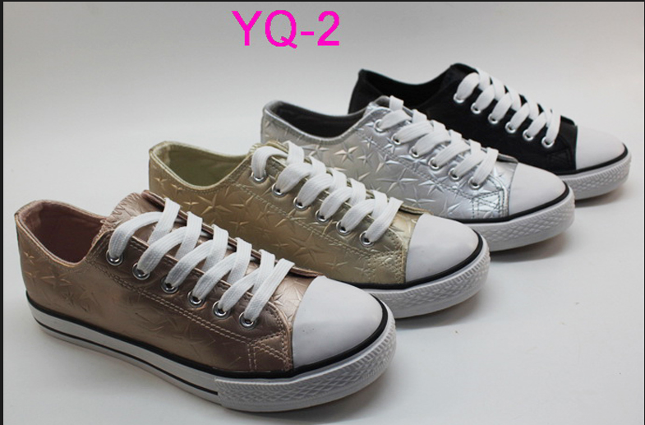
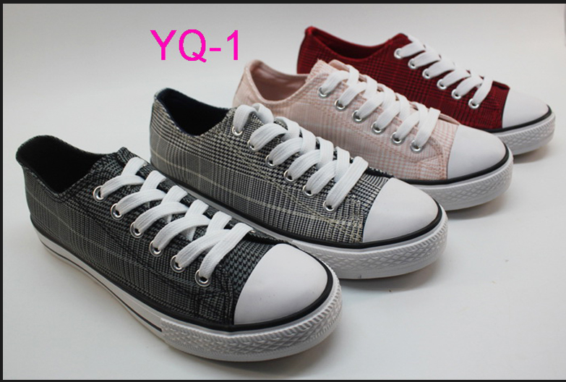

款号：CRATI-1 |  |  |  |  | 款号：CRATI-2
1.肥度确认为37码 |  |  |  |  | 1.肥度确认为37码
2.鞋带、鞋眼、水线配面色 |  |  |  |  | 2.灰色内里太深，需改浅
3.头皮与帮面材料没有粘合不确认 |  |  |  |  | 3.鞋带、鞋眼、水线配面色
4.黑色、海军蓝中底印刷银色商标加号码粒 |  |  |  |  | 4.头皮和帮面材料需粘合
红色、粉色印刷黑色商标加号码粒 |  |  |  |  | 5.黑色烫印银色商标加号码粒，其他烫印黑色
5.中底片车配面色线一圈 |  |  |  |  | 6.中底片车配面色线一圈
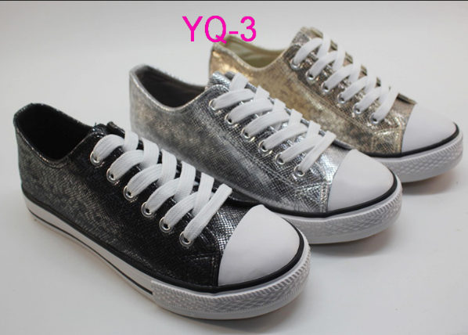
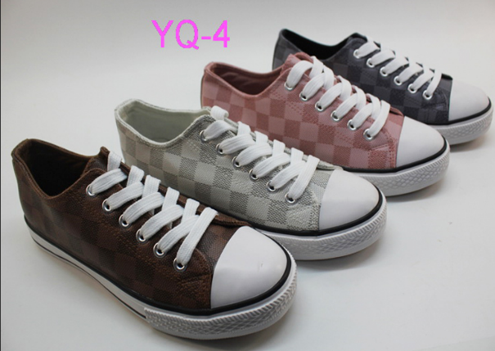

款号：CRATI-3 |  |  |  |  | 款号：CRATI-4

1.肥度确认为37码 |  |  |  |  | 1.肥度确认为37码
2.灰色内里太深，需改浅 |  |  |  |  | 3.鞋带、鞋眼、水线配面色
3.鞋带、鞋眼、水线配面色 |  |  |  |  | 4.头皮和帮面材料需粘合，原鞋不确认
4.头皮和帮面材料需粘合 |  |  |  |  | 5.黑色烫印银色商标加号码粒，其他烫印黑色
5.黑色烫印银色商标加号码粒，其他烫印黑色 |  |  |  |  | 6.中底片车配面色线一圈
6.中底片车配面色线一圈

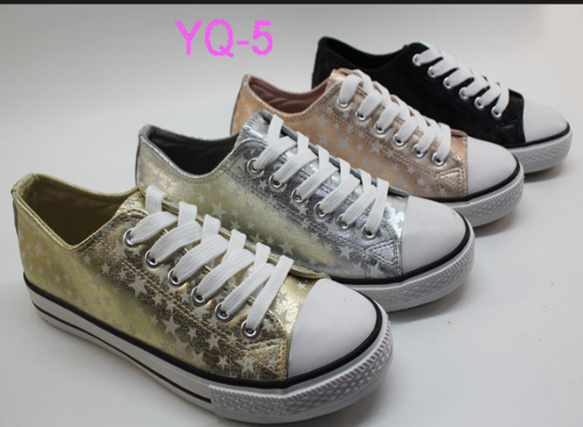
 |  |  | 1.肥度确认为37#
 |  |  | 2.灰色内里太深，需改浅
 |  |  | 3.鞋带、鞋眼、水线配面色
 |  |  | 4.头皮和帮面材料需粘合
 |  |  | 5.黑色烫印银色商标加号码粒，其他烫印黑色
 |  |  | 6.中底片车配面色线一圈

款号：CRATI-5

